Rechnung Enno
Berechnung einer QFH-Antenne von Enno November 2019 |  |  | grüne Zellen sind Eingaben
feste Werte für elongation und deviation |  |  | blaue Zellen sind Ergebnisse
 |  |  | experimentelle Werte
 |  |  |  | Klatt |  | Coppens |  | Formel I
 | Entwurfs-Werte
design-frequency | Entwurfs-Frequenz | MHz | f | 137.5
aspect ratio | Verhältnis D/H |  | R | 0.44
tube diameter | Durchmesser Leiter |  |  | 3
curvature (center-line to center-line) | Biegeradius |  |  | 6
 |  |  |  |  |  |  |  | Formel II
 | Konstanten (4 mm Durchmesser)
percentage elongation | Elongation in % nach Coppens |  |  | 6.40%
elongation factor | elongation-Faktor |  | fl | 1.064
mean deviation | Deviation um die mittlere Wellenlänge |  |  | 2.50%
large loop deviation | deviation-Faktor äußere Schleife |  |  | 1.025 |  |  |  | Formel III
small loop deviation | deviation-Faktor innere Schleife |  |  | 0.975
number of turns | Anzahl der Windungen | n |  | 0.5
half-loop length of antenna | Mittlere Länge einer 1/2 Schleife |  |  | 0.5

 | Rechnung (mittlere Schleifenlänge)
wavelength in free air | Wellenlänge in Vakuum | mm | λ = co / f | 2180
mean loop-length | Mittlere Schleifenlänge |  | λ * fl | 2319.8
mean height | Mittlere Zylinderhöhe | mm | Lax (H) | 700.6 | Formel I
mean radius | Mittlerer Zylinderradius | mm | r | 154.1 | Formel II
mean diameter | Mittlerer Zylinderdurchmesser | mm | D | 308.3
mean length of helical el. | Länge der Spiralkomponente | mm | L | 851.7 | Formel III

effective length of bend | 90° Bogenlänge |  |  | 9.42
bend shortening | Verkürzung durch Bogen |  |  | 2.58

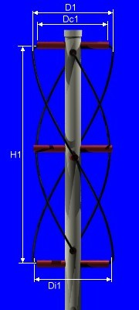
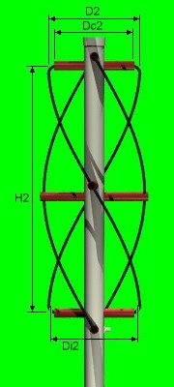
large loop | Äußere Schleife
length of large helical el. | Länge der Spiralkomponente (äußere) | mm | Llarge | 2377.8 |  | deviation = 1,026
loop length corrected for bend shortening | Korrektur um Biegeverkürzung | mm | Llarge+4*bend shortening | 2388.1 |  | Total compensated length | 2392.1
axial length | Länge der Zylinderachse (äußere) | mm | Lax (äußere) | 721.2 |  | H1 | 722.4
radial components (X4) | Zylinderradius | mm | r aus Lax (äußere) | 158.7
 | Zylinderdurchmesser | mm | D (äußee) | 317.3 |  | D1 | 317.8
radial component, corrected for bend | Zylinderradius-Korrektur um Biegev. | mm |  | 152.7
 | Zylinderdurchmesser-Korrektur um Biegev. | mm |  | 305.3 |  | Dc1 | 305.8
helical components (X2) | Länge der Spiralkomponente (äußere) | mm | L (äußere) | 876.7
helical component, corrected for bends | Länge der Spiralkomponente Korrektur | mm |  | 864.7

small loop | Innere Schleife
length of small helical element | Länge der Spiralkomponente (innere) | mm | Lsmall | 2261.9 |  | deviation = 0,975
loop length, corrected for bend shortening | Korrektur um Biegeverkürzung | mm | Lsmall+4*Verkürzung | 2272.2 |  | Total compensated length | 2273.0
axial length | Länge der Zylinderachse (innere) | mm | Lax for small loop | 686.2 |  | H2 | 686.6
radial components (X4) | Zylinderradius | mm | r aus Lax (innere) | 151.0
 | Zylinderdurchmesser | mm | D (innere) | 301.9 |  | D2 | 302.1
radial component, corrected for bend | Zylinderradius-Korrektur um Biegev. | mm |  | 145.0
 | Zylinderdurchmesser-Korrektur um Biegev. | mm |  | 289.9 |  | DC2 | 290.1
helical components (X2) | Länge der Spiralkomponente (innere) | mm | L (innere) | 834.1
helical component, corrected for bends | Länge der Spiralkomponente Korrektur | mm |  | 822.1

Peter pdf
Peter Nachrechnung pdf-Übersetzung |  |  | grüne Zellen sind Eingaben
feste Werte für elongation und deviation |  |  | blaue Zellen sind Ergebnisse
 |  |  | experimentelle Werte
 |  |  |  | Klatt
 | Entwurfs-Werte
0,66
design-frequency | Entwurfs-Frequenz | MHz | f | 137.5
aspect ratio | Verhältnis D/H |  | R | 0.66
tube diameter | Durchmesser Leiter |  |  | 2.5
curvature (center-line to center-line) | Biegeradius |  |  | 0

 | Konstanten (4 mm Durchmesser)
percentage elongation | Elongation in % nach Coppens |  |  | 6.40%
elongation factor | elongation-Faktor |  | fl | 1.064
mean deviation | Deviation um die mittlere Wellenlänge |  |  | 2.50%
large loop deviation | deviation-Faktor äußere Schleife |  |  | 1.025
small loop deviation | deviation-Faktor innere Schleife |  |  | 0.975
number of turns | Anzahl der Windungen | n |  | 0.5
half-loop length of antenna | Mittlere Länge einer 1/2 Schleife |  |  | 0.5

 | Rechnung (mittlere Schleifenlänge) |  |  |  |  |  | Auszug eines Artikels von W3KH in der QST, August 1996, Übersetzung: Peter, DK8TG
wavelength in free air | Wellenlänge in Vakuum | mm | λ = co / f | 2180
mean loop-length | Mittlere Schleifenlänge |  | λ * fl | 2319.8
mean height | Mittlere Zylinderhöhe | mm | Lax (H) | 552.2
mean radius | Mittlerer Zylinderradius | mm | r | 182.2
mean diameter | Mittlerer Zylinderdurchmesser | mm | D | 364.5
mean length of helical el. | Länge der Spiralkomponente | mm | L | 795.4

effective length of bend | 90° Bogenlänge |  |  | 0.00
bend shortening | Verkürzung durch Bogen |  |  | 0.00

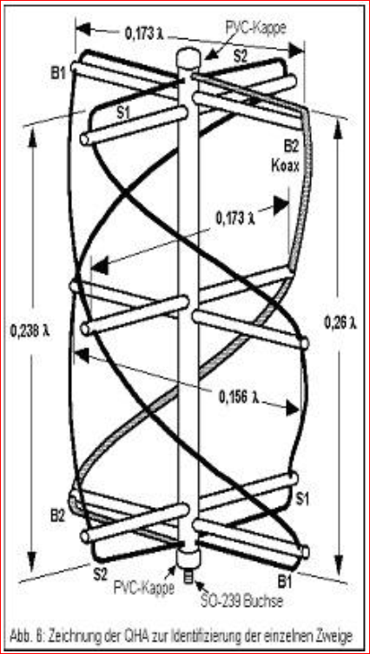
large loop | Äußere Schleife
length of large helical el. | Länge der Spiralkomponente (äußere) | mm | Llarge | 2377.8 | 1188.9 | Zweiglänge | 122.2 | cm
loop length corrected for bend shortening | Korrektur um Biegeverkürzung | mm | Llarge+4*bend shortening | 2377.8
axial length | Länge der Zylinderachse (äußere) | mm | Lax (äußere) | 566.0 |  | Höhe | 56.7 | cm
radial components (X4) | Zylinderradius | mm | r aus Lax (äußere) | 186.8
 | Zylinderdurchmesser | mm | D (äußee) | 373.6 |  | Durchmesser | 37.7 | cm
radial component, corrected for bend | Zylinderradius-Korrektur um Biegev. | mm |  | 186.8
 | Zylinderdurchmesser-Korrektur um Biegev. | mm |  | 373.6
helical components (X2) | Länge der Spiralkomponente (äußere) | mm | L (äußere) | 815.3
helical component, corrected for bends | Länge der Spiralkomponente Korrektur | mm |  | 815.3

small loop | Innere Schleife
length of small helical element | Länge der Spiralkomponente (innere) | mm | Lsmall | 2261.9 | 1130.9 | Zweiglänge | 110.8 | cm
loop length, corrected for bend shortening | Korrektur um Biegeverkürzung | mm | Lsmall+4*Verkürzung | 2261.9
axial length | Länge der Zylinderachse (innere) | mm | Lax for small loop | 538.4 |  | Höhe | 52 | cm
radial components (X4) | Zylinderradius | mm | r aus Lax (innere) | 177.7
 | Zylinderdurchmesser | mm | D (innere) | 355.4 |  | Durchmesser | 34 | cm
radial component, corrected for bend | Zylinderradius-Korrektur um Biegev. | mm |  | 177.7
 | Zylinderdurchmesser-Korrektur um Biegev. | mm |  | 355.4
helical components (X2) | Länge der Spiralkomponente (innere) | mm | L (innere) | 775.6
helical component, corrected for bends | Länge der Spiralkomponente Korrektur | mm |  | 775.6

elongation
Ermittlung der Elongation |  |  |  |  |  |  | Ermittlung der Deviation
siehe | http://www.kunstmanen.net/WKfiles/Techdocs/RQHA/RQHA1999-1eng.pdf

elongation | 19 | 15 | 12 | 8 | 4 | % | deviation | 19 | 15 | 12 | 8 | 4 | %
Leiter D | 6.8 | 7 | 7.1 | 6.6 | 4.5 | mm | Leiter D | 4.9 | 3.3 | 2.5 | 1.8 | 1.3 | mm

Elongation Hollander
Deviation Hollander
Elongation Coppens

 |  |  |  |  | Eingabe | Durchmesser | 4 | mm
nach Hollander | Ergebnis | elongation | 4.5 | % |  |  |  |  | Ergebnis | deviation | 1.3 | %

nach Coppens
elongation | 5.3 | 6 | 6.4 | 6.8 | 7 | 7 | 7.1 | 7.1 | 7 | 7 | 7 | 7 | 6.9 | 6.9 | 6.8 | 6.7
Leiter D | 1 | 2 | 3 | 4 | 5 | 6 | 7 | 8 | 9 | 10 | 11 | 12 | 13 | 14 | 15 | 16
Ergebnis | elongation | 6.4 | %

